G 1.3.1-6
CES. Informe de Situación Económica y Social de Castilla y León en 2022

Gráfico 1.3.1-6
Evolución de la superficie de agricultura ecológica controlada por el Consejo de Agricultura
Ecológica de Castilla y León, 2017-2022
(ha)
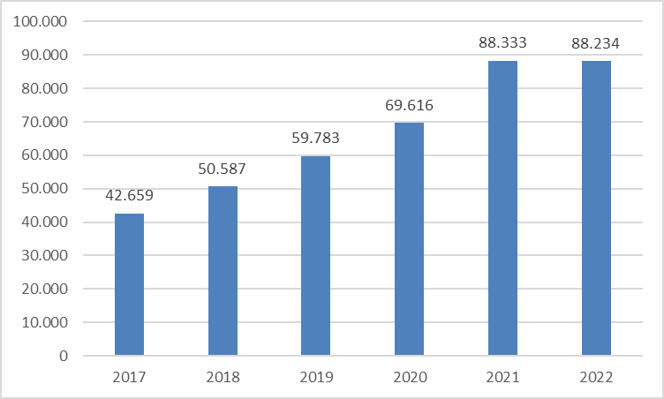

Fuente: Consejería de Agricultura, Ganadería y Desarrollo Rural de la Junta de Castilla y León.

Histórico
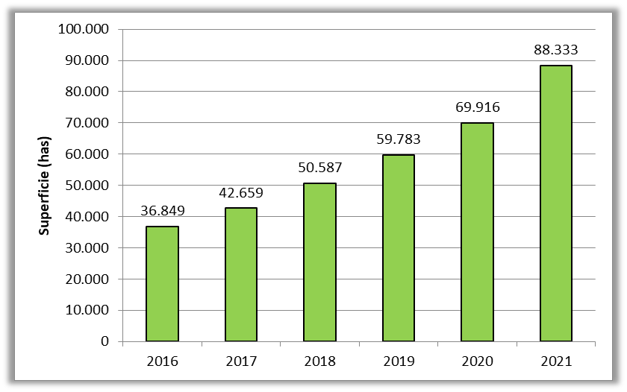
2016 | 36,849
2017 | 42,659
2018 | 50,587
2019 | 59,783
2020 | 69,616
2021 | 88,333
2022 | 88,234

